상품제안서
베온 맥세이프 심플투명 카드지갑 | 상품코드: F30856

 |  |  |  |  |  |  | 02-412-0044 | www.easy1.co.kr
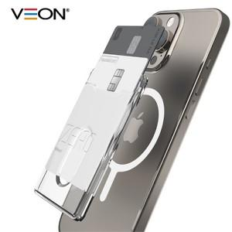

【상세/제작정보】 | ＊기본지퍼백

【인쇄/포장옵션】 | 레이저, 풀칼라 / 종이케이스 및 포장지포장

【공급단가】 | 수량 | 50~ | 100~ | 500~ | 1,000~ | 2,000~
*VAT별도 | 단가 | 3,570원 | 3,520원 | 3,430원 | 3,300원 | 3,160원

【상품 URL】 | http://www.easy1.co.kr/src/goods_detail.php?gdno=30856

